環境構築
ここに書いてあるポート番号でブラウザに
localhost:ポート番号 でindex.htmlが起動する
Xammpをインストール

XammpでインストールしたApacheの設定を変更

 | 設定ファイルは以下に配置されている
 | C:\xampp\apache\conf\httpd.conf

 | 設定ファイルでかえるところ
 |  | ポート番号 |  | → | Listen、ServerName | 80から81に変更(たぶん80番はほかのアプリケーションが使っている)
 |  | 公開するコンテンツを配置するルートディレクトリ |  | → | DocumentRoot
 |  |  |  |  | (245,246行目あたり)
両方変更する

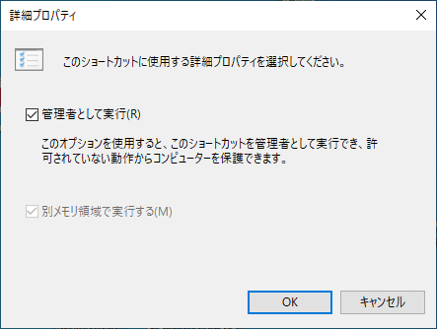
 | ※XAMPP Control Panel を起動するときは必ず管理者として実行すること
 | 常に管理者として起動するには
 | XAMPP Control Panelのプロパティ → ショートカットタブ → 詳細設定ボタン → 詳細プロパティで管理者として実行をチェック

VisualStudioCodeインストール

VisualStudioCodeのプラグインをインストール

 | Auto Close Tag
 | →HHMLのクローズタブを自動補完

 | css-auto-prefix

 | Document This
 | →JSDOCのドキュメンテーションコメントの自動挿入
 | コメントをつけたいメソッドにカーソルを合わせて
 | Ctrl + Alt + D を2回実行

 | Jasmine code snippets
 | →Jasmineのコード入力を補完してくれるツール
 | 例： desc ⇒ タブキー
 | ⇒describeメソッドが入力される
 | Live Server
 | →ローカル環境で実行するサーバー(デバッグにも必要)

 | Debbuger for Chrome
 | →クロームを起動して、VSCodeでデバッグする

 | Phpserver
 | →Live Server だと拡張子.phpが起動できない
 | プラグインとかいれればよさそうだけどわからなかった

 |  | VisualStudioCodeで以下を設定する
 |  | Php Serverの設定からPhpserver: PHP Pathをセットする
 |  | XaampをCドラの直下にインストールした場合は
 |  | "C:/xampp/php/php.exe"
 |  | このパスをセットすればよい

 |  | Visual Studio Codeで「PHP実行可能ファイルが設定されていないため・・・」
 |  | とエラーがでるので、画面にでてくるjasonの設定ファイルを開いて、
 |  | 同様に上記のパスを指定する。
ここから
拡張機能の設定

VisualStudioCodeでデバッグの設定

入力

 |  |  |  |  |  |  | 構成ファイル(launch.jason)の追加のみ少し注意。
 |  |  |  |  |  |  | 初めにVsCodeでプロジェクトフォルダを開いておかないと、
 |  |  |  |  |  |  | みたいなメッセージが表示されてしまう。

 |  | ※デバッグ方法は「デバッグ方法」シート参照

 | 単体テスト環境の構築

 |  | GitHubからJasmineをダウンロード
 |  |  | https://github.com/jasmine/jasmine
 |  |  | リリースタブのタブを選択してそこからダウンロードすること

 |  | ダウンロードしたフォルダをWebサイトのフォルダへ配置

 |  | ダウンロードしたフォルダの直下にあるSepecRunner.htmlがJasmineを実行するファイルになるので、
 |  | このファイルに実行したテストを記述していく

 |  | ※単体テストの実装方法は「単体テスト実装方法」シート参照。

 |  | なお、spec、srcフォルダにあるjsファイルはサンプルファイルなので不要であれば削除しても問題ない
 |  | asmine Test Explorer というプラグインがVisual Studio Codeのプラグインにあるので、
 |  | これを使うとテストのデバッグとかがはかどりそう。
 |  | ⇒インストールしたがうまく動作しなかった。
 |  | Node.jsのインストールが必要かもしれない。

 |  | ※一応デバッグする方法はあるので、「デバッグ方法」シート参照。

デバッグ方法
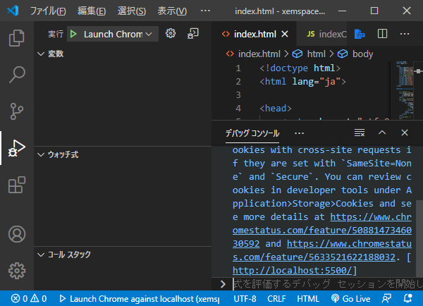
LiveServerを起動する | 【単体テストのデバッグについて】
※phpをデバッグする場合は
PHP SERVERを起動してデバッグする。 | デバッグを開始ｓるときは初めにIndex.htmlが指定されChromeが起動する。
(→ファイルを右クリック → "PHP SERVER SERVER PROJECT"でPHPSERVERが起動して、ブラウザが対象ファイルを開く) | その後、
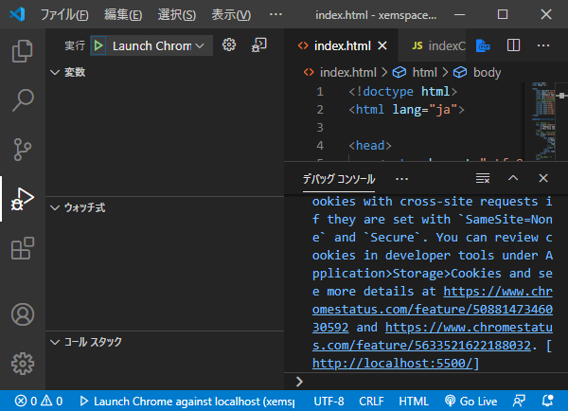
 | jasmine-standalone-3.4.0/SpecRunner.html
 | を指定すれば、一応デバッグはできる
 | ただ、jasmineをデバッグするもっとよい方法はあるはず。

初回起動時

単体テストのコードを指定

2
1

ブレークポイントをセットする

デバッグを開始する

